Sheet1
과목명 | 마이크로프로세서 및 실습
분반 | 1분반
학번 | 2013136110
이름 | 전두영
과제명 | LED Rubiks Cube
번호 | 부품명 | 단가 | 수량(EA) | 가격 | 링크 | 사진
1 | 아두이노 조이스틱 모듈 5핀 | 1440 | 4 | 5760 | http://storefarm.naver.com/mechasolution/products/380694715 | 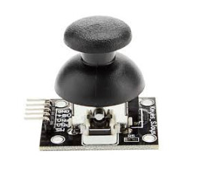
2 | PCB 기판 6x8cm | 990 | 8 | 7920 | http://storefarm.naver.com/lenaenergy/products/439104162 | 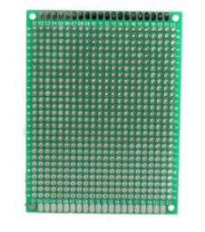
3 | 아두이노 버튼 스위치 모듈(빨강) | 2500 | 1 | 2500 | http://mcuboard.com/shop/goods/goods_view.php?goodsno=8772 | 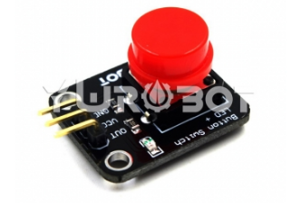
4 | 아두이노 버튼 스위치 모듈(파랑) | 2500 | 1 | 2500 | http://mcuboard.com/shop/goods/goods_view.php?goodsno=8771 | 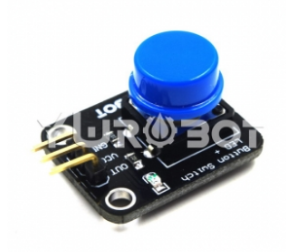
 | 택배비 | 5000 | 최종가격 | 23680

